员工差旅明细
【员工差旅报销单】

 | 姓名: |  | 高嘉珩 |  | 职位: | 助理
 | 发生地: |  | 敦煌 |  | 部门: | 会奖6部
 | 发生日期: |  | 2025.8.25-8.31 |  | 报销日期: | 2025.9.1
 |  |  |  |  | 团号: | HMEA-250825-ZJT857

序号 | 报销项目 | 用途 |  | 实际报销金额 | 合格发票金额 | 不合格发票金额 | 备注
1 | 差旅费 | 餐费 |  | 15.50 |  | 15.50 | 8.25餐费
2 | 差旅费 | 餐费 |  | 10.00 |  | 10.00 | 8.26餐费
3 | 差旅费 | 餐费 |  | 33.00 |  | 33.00 | 8.27餐费
4 | 差旅费 | 餐费 |  | 88.00 | 48.00 | 40.00 | 8.28餐费，2人
5 | 差旅费 | 餐费 |  | 22.98 |  | 22.98 | 8.29餐费
6 | 差旅费 | 餐费 |  | 85.97 |  | 85.97 | 8.30餐费，2人
7 | 差旅费 | 餐费 |  | 71.76 |  | 71.76 | 8.31餐费，2人
8 | 差旅费 | 交通费 |  | 14.00 | 14.00 |  | 8.25-8.31交通费
合计 |  |  |  | 341.21 | 62.00 | 279.21

合格发票金额 |  |  |  | 补票金额 |  |  | 报销总金额
62.00 |  |  |  | 279.21 |  |  | 341.21

报销人: | 高嘉珩 |  | 总监： | 合规: |  | 财务：

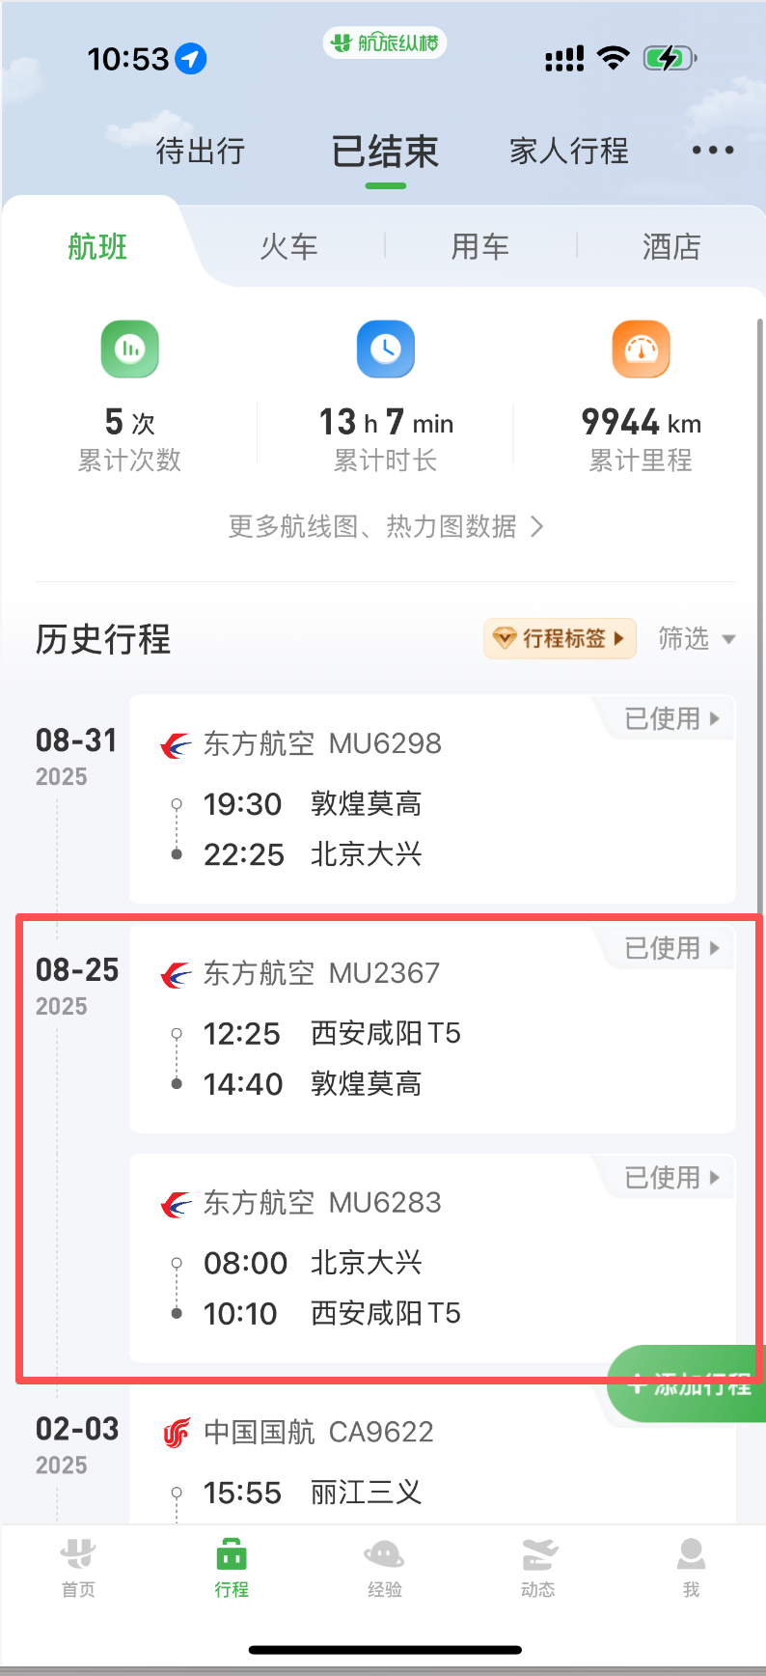
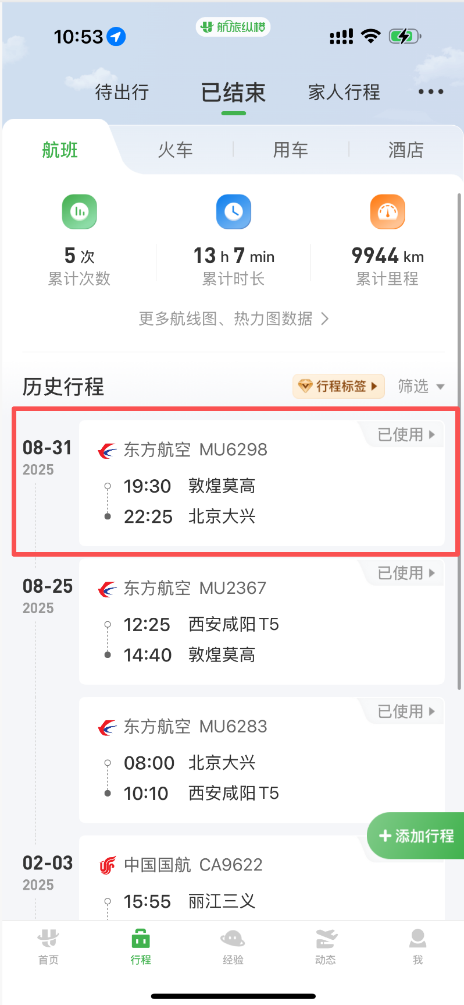

 | 姓名: |  | 高嘉珩 |  | 职位: | 助理
 | 发生地: |  | 敦煌 |  | 部门: | 会奖6部
 | 发生日期: |  | 2025.8.25-8.31 |  | 报销日期: | 2025.9.1
 |  |  |  |  | 团号: | HMEA-250825-ZJT857

 | 出差城市 | 出差起止日期 |  | 每天金额 | 天数 | 合计 | 备注
1 | 敦煌 | 2025.8.25-2025.8.29 |  | 100.00 | 5.00 | 500.00
2 | 敦煌 | 2025.8.30-2025.8.31 |  | 200.00 | 2.00 | 400.00
合计 |  |  |  |  | 7.00 | 900.00
报销人: | 高嘉珩 |  | 总监： | 合规: |  | 财务：

